概要
単体試験計画書 兼 結果書 |  |  |  | システムID | 1 | 改訂日 | 2025-10-15 | No.
 |  |  |  | システム名称 | 電子商取引システム | 改訂者 | 木村優摩

単体試験の概要について記載
 | ■概要
 | ・DBへの商品検索処理が要件定義通りに動作することを確認する。

 | ■試験環境
単体試験の実施環境を記載

単体試験の実施対象資産を記載
 | ■対象資産
 | DB：itemsテーブル、categoriesテーブル、colorsテーブル
 | クラス仕様書、実装：ItemDAO

 | ■実施前提
 |  | 対象試験 | 前提条件
 |  |  | DBにひつような情報が入っている。
単体試験の実施あたって、前提を設ける場合に記載

 | ■シート構成
 |  | シート名 | 記載内容

この資料が保有するシート名と記載内容を記載

試験仕様_Service
各試験対象の資産に応じて、試験仕様を記載
単体試験計画書 兼 結果書 |  |  |  |  | システムID |  |  | 改訂日 |  | No.
 |  |  |  |  | システム名称 |  | 電子商取引システム | 改訂者

項番 | 試験区分 |  |  | 試験対象 |  | 試験内容 |  |  | 想定結果 |  | 実施結果 | 実施結果(改修後) | 備考
 | 大分類 | 中分類 | 小分類 | クラス | メソッド

1

2

3

4

5

6

試験仕様_Servlet
各試験対象の資産に応じて、試験仕様を記載
単体試験計画書 兼 結果書 |  |  |  |  | システムID |  |  | 改訂日 |  | No.
 |  |  |  |  | システム名称 |  | 電子商取引システム | 改訂者

項番 | 試験区分 |  |  | 試験対象 |  | 試験内容 |  |  | 想定結果 |  | 実施結果 | 実施結果(改修後) | 備考
 | 大分類 | 中分類 | 小分類 | クラス | メソッド

1

2

3

4

5

6

7

8

9

10

データシート
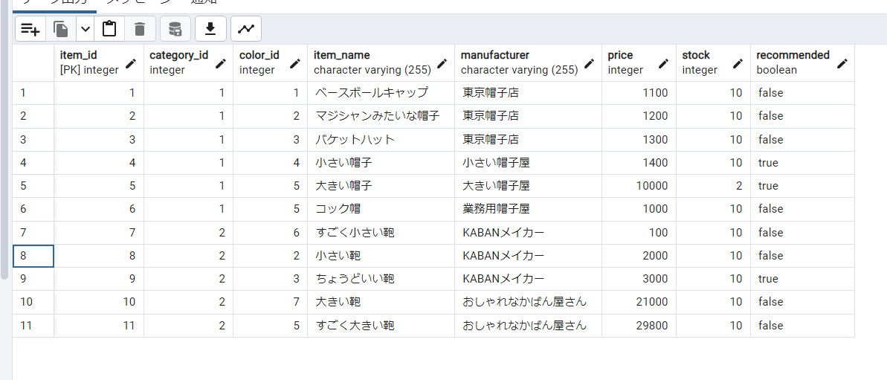
単体試験計画書 兼 結果書 | システムID |  | 改訂日 | No.
 | システム名称 | 電子商取引システム | 改訂者

単体試験実施するにあたり、使用するDBの保有データ情報を記載

